Fig 1g
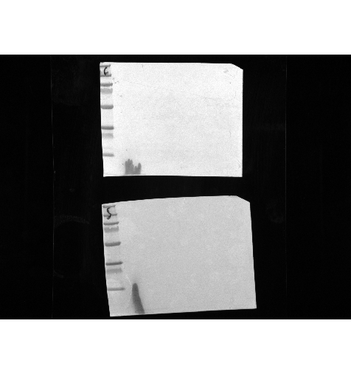

Uncropped image fig G – ctr (top) and surf (bottom) signal OXPHOX cocktail
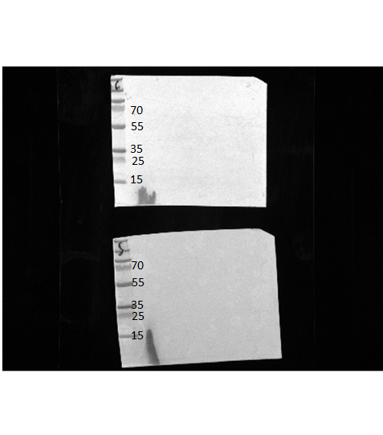
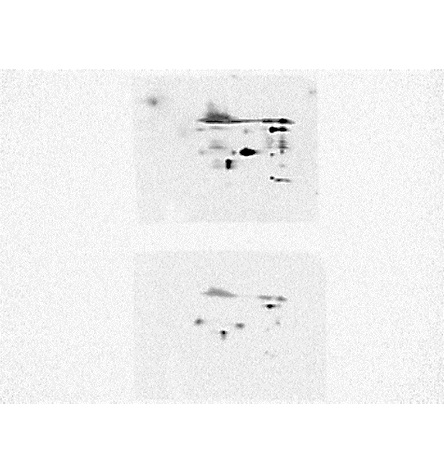
cIII – uqcrc2
cII – sdhb
cIV– mtcoi

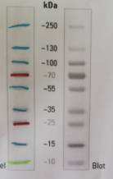

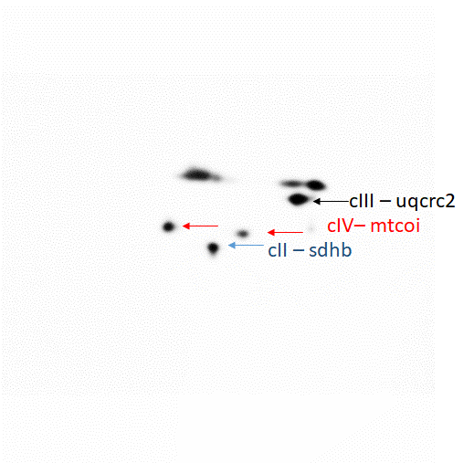
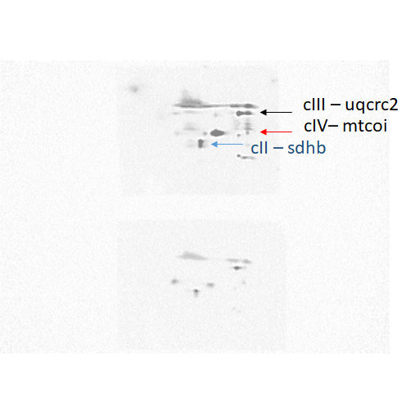

Surf1 signal OXPHOS cocktail at higher exposure time

Uncropped image fig G cox4Il antibody
Top: ctr
Bottom: surf1

